CPUMICRO
COMPOSIÇÃO DE PREÇO UNITÁRIO - SERVIÇO DE MICRO-REVESTIMENTO
 | Agência Nacional do Petróleo, Gás Natural e Biocombustíveis
 | Superintendência de Defesa da Concorrência

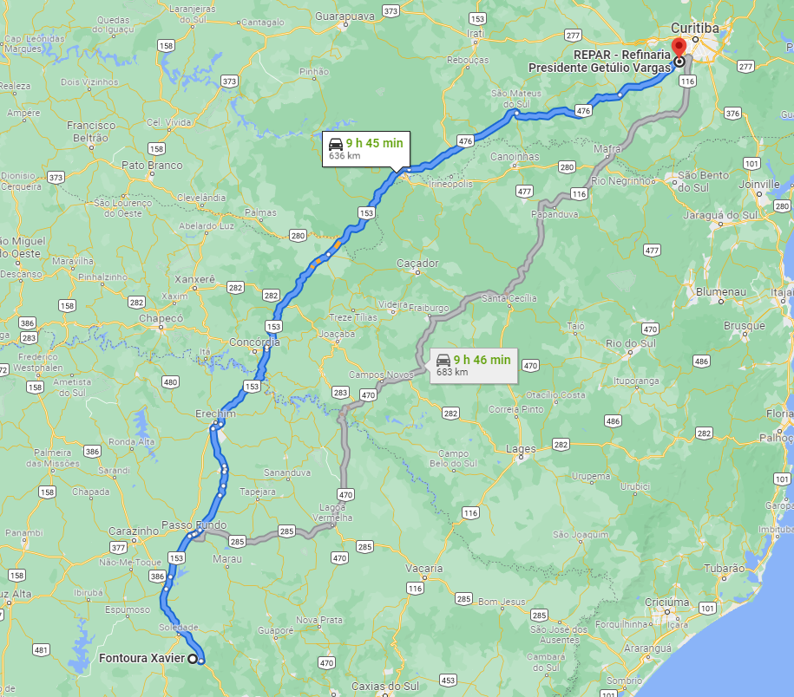
 | PREÇO MÉDIO MENSAL PONDERADO PRATICADO PELOS DISTRIBUIDORES DE PRODUTOS ASFÁLTICOS (R$/KG)

 | Importante: | Quando não houver declaração de venda do produto selecionado, ou quando a declaração de venda do produto ocorrer por menos de 03 (três) distribuidoras, a tabela indicará campo vazio.

 | Mês | Produto | Estado | Preço | ICMS | PIS | COFINS | Preço Final Com Impostos
 | Aug-23 | EMULSÕES ASF. MOD. POR POLÍMEROS RC1C-E | PR | 3.07746 | 18.00% | 1.65% | 7.60% | 4.23019

SICRO - RS - abr 23 | 4011410 | MICRO REVESTIMENTO A FRIO COM EMULSÃO MODIFICADA COM POLÍMERO DE 1,50 CM - BRITA COMERCIAL* | M² | 10,000.00 |  | 10,000.00 | 4.17 | 41,700.00
SINAPI | 100974 | CARGA, MANOBRA E DESCARGA DE SOLOS E MATERIAIS GRANULARES EM CAMINHÃO BASCULANTE 10 M³ - CARGA COM PÁ CARREGADEIRA (CAÇAMBA DE 1,7 A 2,8 M³ / 128 HP) E DESCARGA LIVRE (UNIDADE: M3). AF_07/2020 | M3 | 165.00 | 0.017 | 165.00 | 8.48 | 1,399.20
SINAPI | 95875 | TRANSPORTE COM CAMINHÃO BASCULANTE DE 10 M³, EM VIA URBANA PAVIMENTADA, DMT ATÉ 30 KM (UNIDADE: M3XKM). AF_07/2020 | M3XKM | 4,950.00 | 30.000 | 4,950.00 | 2.40 | 11,880.00
ANP-(REPAR) | RC1C-E | EMULSÃO ASFÁLTICA MODIFICADA POR POLÍMEROS RC1C-E (FONTE ANP, ACRESCIDO DE ISSQN 18,00%, PIS 1,65%, COFINS 7,60%) | TONELADA | 33.60 | 0.003 | 33.60 | 4,230.19 | 142,134.24
SINAPI | 102330 | TRANSPORTE COM CAMINHÃO TANQUE DE TRANSPORTE DE MATERIAL ASFÁLTICO DE 30000 L, EM VIA URBANA PAVIMENTADA, DMT ATÉ 30KM (UNIDADE: TXKM). AF_07/2020 | TXKM | 1,008.00 |  | 1,008.00 | 1.38 | 1,391.04
SINAPI | 102331 | TRANSPORTE COM CAMINHÃO TANQUE DE TRANSPORTE DE MATERIAL ASFÁLTICO DE 30000 L, EM VIA URBANA PAVIMENTADA, ADICIONAL PARA DMT EXCEDENTE A 30 KM (UNIDADE: TXKM). AF_07/2020 | TXKM | 9,072.00 | 300.000 | 9,072.00 | 0.54 | 4,898.88
SINAPI | 95878 | TRANSPORTE DE AGREGADOS PARA MICRO-REVESTIMENTO | TXKM | 12,975.75 | 57.67 | 12,975.75 | 1.61 | 20,890.96
 |  |  |  |  |  |  |  | 224294.32
 |  |  |  | CUSTO UNIT MICRO >> |  |  |  | 22.43

 | * | Reajustado conforme índice FGV pavimentação (mai 23- set23) | 546.562 | 555.551 | R% | 1.64%

